图片测试
Excel 图片转换测试

下面有一张图片：
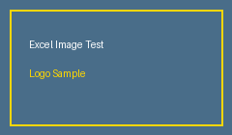

图片结束

Markdown 中图片应该显示为 ![](image.png)

